2023_02_data
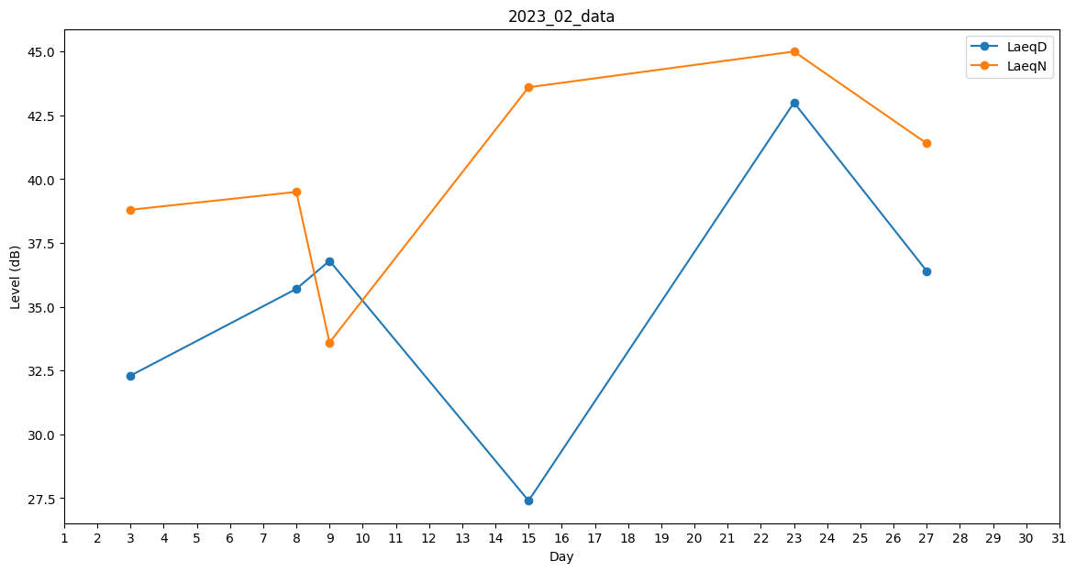
Day | LaeqD | LaeqN
1 | 0 | 0
2 | 0 | 0
3 | 32.3 | 38.8
4 | 0 | 0
5 | 0 | 0
6 | 0 | 0
7 | 0 | 0
8 | 35.7 | 39.5
9 | 36.8 | 33.6
10 | 0 | 0
11 | 0 | 0
12 | 0 | 0
13 | 0 | 0
14 | 0 | 0
15 | 27.4 | 43.6
16 | 0 | 0
17 | 0 | 0
18 | 0 | 0
19 | 0 | 0
20 | 0 | 0
21 | 0 | 0
22 | 0 | 41.7
23 | 43 | 45
24 | 0 | 0
25 | 0 | 0
26 | 0 | 33.8
27 | 36.4 | 41.4
28 | 29.8 | 0

